메뉴상세
Metabucks | 메뉴관리 | 메뉴목록 | 메뉴상세
완산 1호점 |  |  |  |  |  |  | 검색결과 | 4 |  |  |  |  |  |  | 커피 |  | 검색
점장 |  | 선택상품
홍길동 |  | 일련번호 | 0101001 |  |  |  | 대분류 | 음료 ⇩ | 소분류 | 커피 ⇩
매장관리 |  | 대분류 |  | 음료 |  | 변경하기 | 일련번호 | 대분류 | 소분류 | 상품명 |  | 가격 | 일련번호 | 대분류 | 소분류 | 상품명
정산관리 |  | 소분류 |  | 커피 |  | 변경하기 | 0101001 | 음료 | 커피 | 아메리카노 | 핫 | ₩2,000 | 0101001 | 음료 | 커피 | 아메리카노 | 핫
재고관리 |  | 상품명 | 아메리카노 |  | 핫 | 변경하기 | 0101002 | 음료 | 커피 | 아메리카노 | 아이스 | ₩2,000 | 0101002 | 음료 | 커피 | 아메리카노 | 아이스
메뉴관리 |  | 가격 |  | ₩2,000 |  | 변경하기 | 0101003 | 음료 | 커피 | 카페라떼 | 핫 | ₩2,500 | 0101003 | 음료 | 커피 | 카페라떼 | 핫
메뉴목록 |  | 용량 |  | 12oz |  | 변경하기 | 0101004 | 음료 | 커피 | 카페라떼 | 아이스 | ₩2,500 | 0101004 | 음료 | 커피 | 카페라떼 | 아이스
추천메뉴 |  | 적립률 |  | 10% |  | 변경하기
판매중지 |  | 추천메뉴 |  | Y |  | 추천취소
회원관리 |  | 판매여부 |  | 판매중 |  | 판매중지
계정관리 |  | 재고 |  | 적정
 |  | 판매가능수량 |  | 256잔
 |  | 상품설명 | 에스프레소 1.5shot의 부드러운 아메리카노

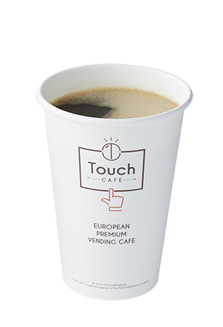
 |  |  | 설명수정 |  |  | 설명수정
 |  | 이미지

 |  |  | 설명수정 |  |  | 이미지수정
 |  | 레시피
 |  | 번호 | 이름 | 수량 | 단위 | 재고
 |  | 1 | 원두 | 45.0 | g | 적정
 |  | 2 | 물 | 300.0 | ml | 적정
 |  | 3 | 시럽 | 5.0 | ml | 적정

2022-05-09 12:03:51 |  |  |  |  |  | 레시피수정
2022-05-09 12:03:51 |  | << 이전 상품 |  |  |  | 다음 상품 >> | << | < |  | 1 |  |  |  |  |  | > | >>

